aapt420_p6
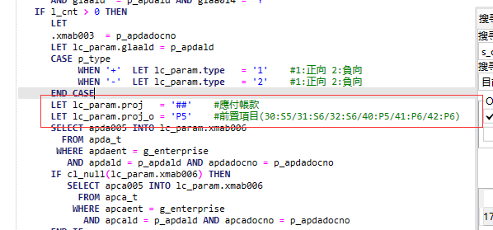
aapt420调用s_credit的时候，proj='##'
同前一页

